Datos personales
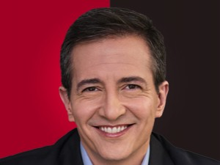

Nombres: | Pedro José
Apellidos: | Freile Vallejo
Facebook: | https://www.facebook.com/PJFreile/
Twitter: | @pjfreile
Descripción:

